ビークイックTシャツ（11月25日〆切）
北九州市選抜中学一年生強化バレーボール大会記念 第１回ファビュラス北九州カップ ビークイックTシャツ注文書

お申込みは、メールにてお願い致します。締切まで時間がなく大変申し訳ありませんが、発注の都合上、これより日程を下げることはできませんので、ご了承ください。

Mail | nomurashuhei1026@gmail.com |  |  |  |  | 担当 | 野村 周平

注文締切日 |  |  | 2022年11月25日（金） |  |  |  |  | 通常価格 ￥4,000（税込） ⇒ 特別特価 ￥3,000（税込）

チーム名 |  |  |  |  |  | お申込み 責任者様

TEL |  |  |  |  |  | 携帯
住所 |  | 〒

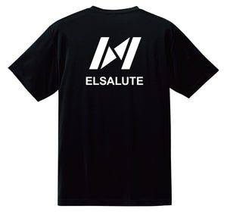
 | 色（シャツの色） |  |  | S | M | L | XL | ２XL | 合計枚数
 | ブラック
 |  |  |  |  |  |  | 合計金額

 |  |  |  |  |  | サイズ表 | S | M | L | XL | ２XL
 |  |  |  |  |  | 着丈 | 65cm | 68cm | 71cm | 74cm | 77cm
 |  |  |  |  |  | 身幅 | 48cm | 51cm | 54cm | 57cm | 60cm
 |  |  |  |  |  | 肩幅 | 43cm | 45cm | 47cm | 49cm | 51cm
 |  |  |  |  |  | 袖丈 | 20cm | 21cm | 22cm | 23cm | 25cm
【支払い方法】
 | 申込後、１１月２５日（金）までにチーム名を明記して振り込んでください。
 | ※手数料は、各チームの負担でお願いします。

 |  | 口座名 | 西日本シティ銀行 |  |  | 店名 | 北九州営業部（２５５）
 |  | 口座番号 |  | 普通 | ３１６６００２
 |  | 口座名義 |  | 藤澤佳隆（フジサワヨシタカ）

【問合せ先】 |  | ℡ | 080-5218-4877（野村） |  |  | ※何かあればご相談ください。

※ | Ｔシャツは、大会当日にお渡しします。この用紙をプリントアウトしてお持ちください。
 | 当日受け取れない場合は、別途ご連絡ください。
※ | オーダー商品のため、ご注文後のサイズ変更、交換またはキャンセルはできませんので
 | ご注意ください。
※ | 新型コロナウイルス感染症などで、大会が中止となった場合も、オーダー商品のため
 | キャンセルはできませんので、ご注意ください。

ファビュラス（12月2日〆切）
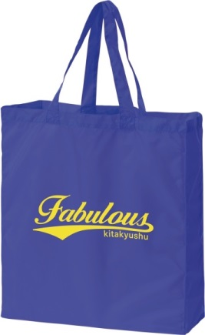
第30回北九州市中学１年生選抜バレーボール大会記念 第1回ファビュラス北九州カップ記念品 注文書

お申込みは、メールもしくはFAXにてお願い致します。
Mail | fabulouskita9@gmail.com |  |  |  | FAX | 093-472-6466

注文締切日 |  |  | 2022年12月2日（金）

チーム名 |  |  |  |  | お申込み 責任者様

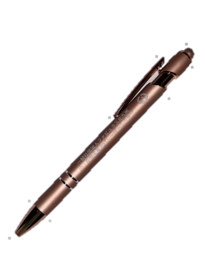
TEL |  |  |  |  | 携帯
住所 |  | 〒

 |  |  | ボールペン |  | 350円（税込） |  | 注文数 | 金額
 |  |  |  |  |  |  |  | 0

 |  |  | タオル サイズ34×84㎝ |  | 1,000円（税込） |  | 注文数 | 金額
 |  |  |  |  |  |  |  | 0

 |  |  | ナイロンバッグ サイズW34×H42×D13cm |  | 1,600円（税込） |  | 注文数 | 金額
 |  |  |  |  |  |  |  | 0

 |  |  |  |  | 合計 |  | 注文数 | 金額
 |  |  |  |  |  |  | 0 | 0

【支払い方法】
 | 申込後、１２月９日（金）までにチーム名を明記して振り込んでください。

 | 西日本シティ銀行 北九州営業部（２５５） |  |  |  |  | 普通 | ３１６６００２
 | 藤澤佳隆（フジサワヨシタカ） ※手数料は、各チームの負担でお願いします。

【問合せ先】 |  | 常時電話対応できませんので、まずはメールでお問い合わせください。
 | ファビュラス北九州 |  | e-mail | fabulouskita9@gmail.com
 |  |  | ℡ | 090-3985-9274（藤澤）

※大会記念品は、大会当日に受付でお渡しします。この用紙をプリントアウトしてお持ちください。
当日受け取れない場合は、別途ご連絡ください。
※オーダー商品のため、ご注文後の交換またはキャンセルはできませんのでご注意ください。
※新型コロナウイルス感染症などで、大会が中止となった場合も、オーダー商品のため
キャンセルはできませんので、ご注意ください。

